Detail
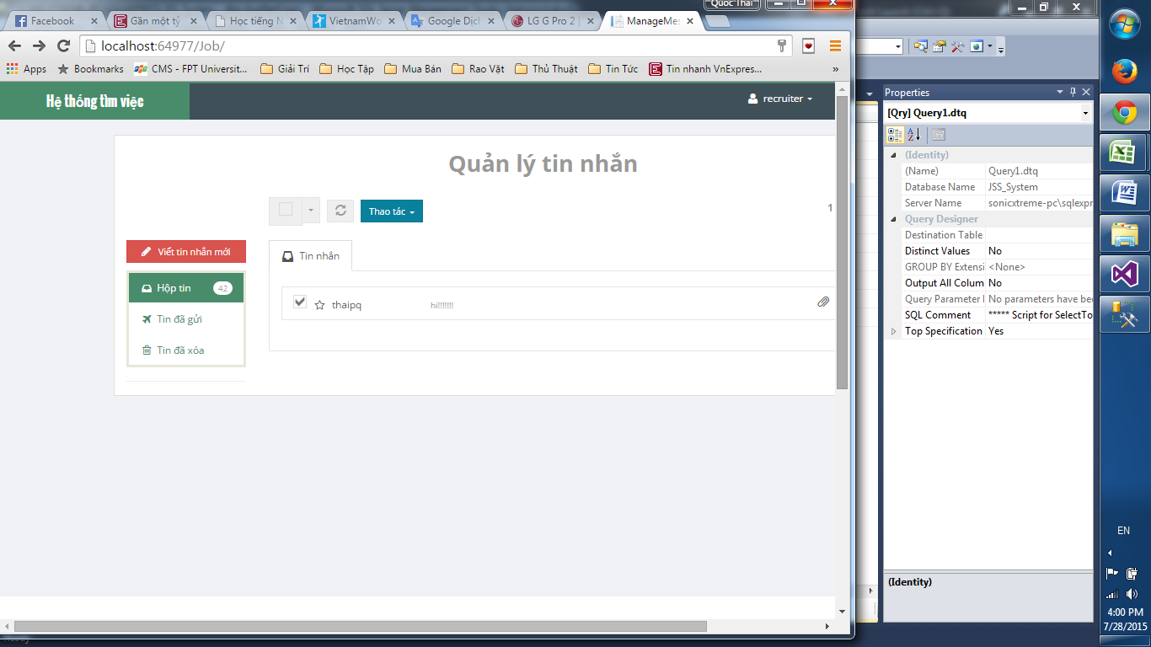

Chưa có nút truy cập tin nhắn
và thông báo tin nhắn

giao diện lỗi
 | Drop down list không hiện thông tin

số tin nhắn chưa đọc không khớp

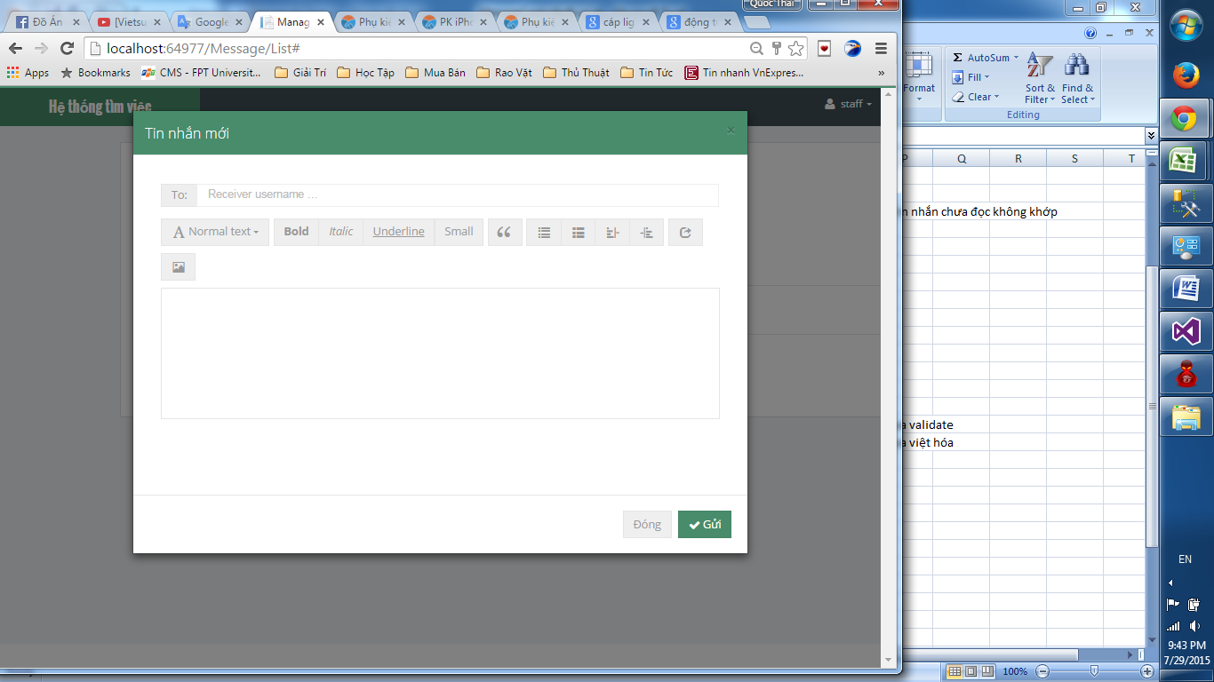

Chưa validate
Chưa việt hóa

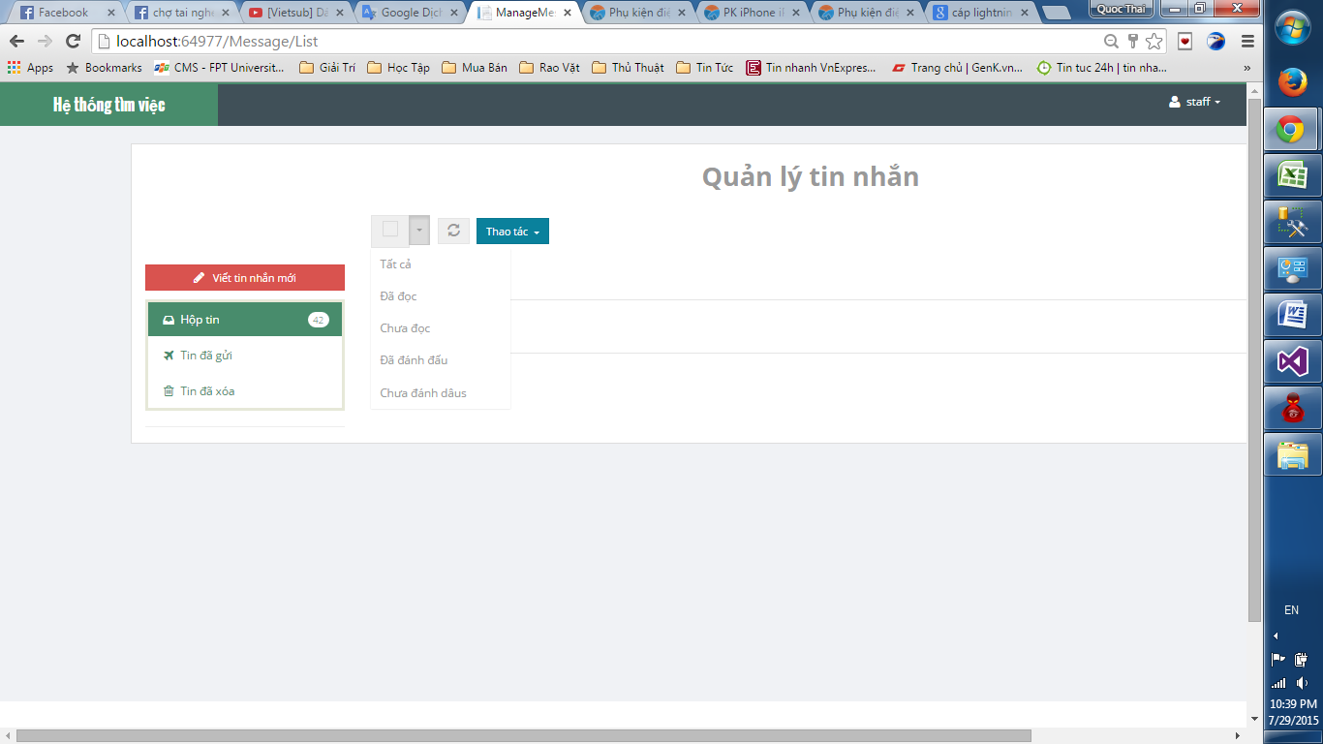

Sai chữ

